상품제안서
[파버카스텔]이모션트위스트(라티스/웜브라운) | 상품코드: S04547

 |  |  |  |  |  | 02-713-8555 | www.synergygift.co.kr
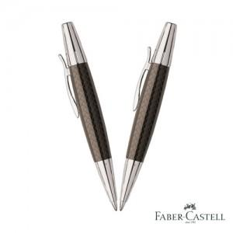 

【상세/제작정보】

【인쇄/포장옵션】 | 레이저 / 포장지포장

【공급단가】 | 수량 | 100~ | 500~ | 1,000~ | 3,000~
*VAT별도 | 단가 | 122,610원 | 118,070원 | 113,530원 | 108,980원

【상품 URL】 | https://www.synergygift.co.kr:443/src/goods_detail.php?gdno=3698

